Identity server 4
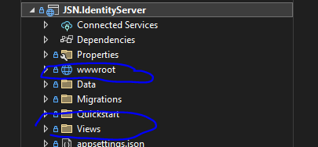
Add-Migration InitialIdentityServerMigration -c PersistedGrantDbContext
Add-Migration InitialIdentityServerMigration -c ConfigurationDbContext
Update-Database -COntext PersistedGrantDbContext
Update-Database -COntext ConfigurationDbContext
Add-Migration InitialAspNetIdentityMigration -Context AspNetIdentityDbContext
Update-Database -Context AspNetIdentityDbContext

copy UI ở link này
https://github.com/IdentityServer/IdentityServer4.Quickstart.UI

